상품제안서
레스쁘리 고급 디퓨저 세트 DD (디퓨저 BASIC 120ml + 스탠리 고 진공 텀블러 473ml) | 상품코드: F31020

 |  |  |  |  |  |  | 02-412-0044 | www.easy1.co.kr
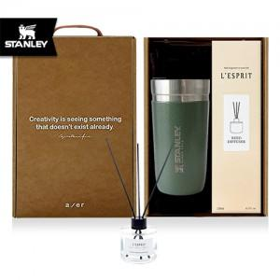

【상세/제작정보】

【인쇄/포장옵션】 | 레이저 / 포장지포장

【공급단가】 | 수량 | 50~ | 100~ | 500~ | 1,000~ | 2,000~
*VAT별도 | 단가 | 47,160원 | 46,250원 | 45,140원 | 44,330원 | 43,130원

【상품 URL】 | https://dev.easy1.co.kr:443/src/goods_detail.php?gdno=31020

